Toelichting
Bijlage E: Tarievenblad Flexibele arbeidskrachten Klant Contact Centrum Burgerzaken

Toelichting; Gunningscriterium Prijs
Ten aanzien van gunningscriterium prijs vult u het tarievenbald in (tabblad 2) en voegt u deze toe aan uw inschrijving (rechtsgeldig ondertekend en in PDF).

Inschrijfsom
Inschrijfsom 1e contractjaar Om de inschrijfsom voor het 1e contractjaar van de dienstverlening te bepalen vult inschrijver per profiel (junior medewerker, medewerker, senior medewerker, specialist en adviseur) een maximum uurtarief in. Dit uurtarief wordt per profiel vermenigvuldigd met een geraamd aantal af te nemen uur per profiel. De subtotalen van alle profielen worden vervolgens bij elkaar opgeteld om te komen tot de inschrijfsom voor het 1e jaar van de dienstverlening. De opgegeven aantallen zijn indicatief. Het werkelijke afnamevolume zal afwijken, mede omdat de behoefte voor de komende periode kan fluctueren. Derhalve geven deze genoemde aantallen geen garantie voor de afname in de toekomst en kunnen er geen rechten aan ontleend worden. Opslagpercentage voor intermediaire dienstverlening In geval aanbestedende dienst gebruik wenst te maken van intermediaire dienstverlening mag inschrijver een percentage van maximaal 3% van het uurtarief van de in te zetten zzp’er in rekening brengen als opslag. |  | 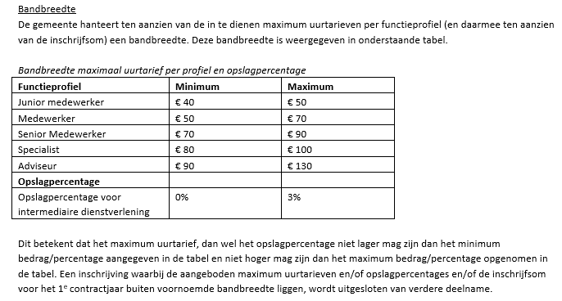
Eisen aan de in te dienen prijs
1. Inschrijver gebruikt het door aanbestedende dienst aangeleverde tarievenblad (Bijlage E) voor de op te geven prijzen. 2. Het is niet toegestaan om het tarievenblad te wijzigen of een ander format te gebruiken. Afwijkingen van het prijzenblad – zoals het gebruik van (ongevraagde) toelichtingen, extra toevoegingen, etc. – zijn eveneens niet toegestaan. 3. Ten aanzien van de opgegeven prijzen geldt dat deze: • gelden gedurende de gehele duur van de raamovereenkomst, behoudens voor zover de overeenkomst indexering uitdrukkelijk toelaat; • in Euro's en exclusief BTW zijn; • realistisch en marktconform zijn; zowel de totaalprijs als de prijzen voor de afzonderlijke onderdelen; • all-in bedragen zijn zoals aangegeven in de concept overeenkomst en hoofdstuk 9 van de aanbestedingsleidraad. • geen negatieve bedragen bevatten.

Rekentool:

Tabel 4: Berekening score | Waarde | Score
Inschrijfsom in (max 25 punten) | € - | 0.00
Opslagpercentage in % (max 5 punten) | 0.00 | 5.00
Totaalscore voor prijs (max. 30 punten)** |  | 5.00

